7-8 класс
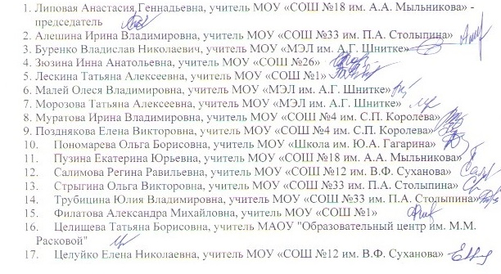
ПРОТОКОЛ муниципального этапа Всероссийской олимпиады школьников по английскому языку 7-8 класс 2021-2022 уч.год от 07.12.2021 года
Энгельсский район
2021-12-07
Присутствовало 17 членов жюри
Отсутствовало 0 членов жюри
Повестка: утверждение результатов школьного этапа ВсОШ
Решили: утвердить результаты школьного этапа ВсОШ
№ | Ф. И. О. участника (полностью) | шифр | Образовательное учреждение | класс | ФИО учителя (полностью) | Практический тур |  |  |  |  | Сумма баллов | Апелляция | ИТОГО | % выполнения |  | Статус
 |  |  |  |  |  | Аудирование | Чтение | Лексика и грамматика | Письмо | Говорение |  |  |  |  | рейтинг |  | Макс | 60
1 | Сотникова Елизавета Дмитриевна | 803 | МОУ "СОШ №30 им.П.М.Коваленко" | 8Б | Жиленко Татьяна Петровна | 10 | 13 | 17 | 10 |  | 50 |  |  | 83.33 | 1 | победитель
2 | Яшин Егор Алексеевич | 801 | МОУ "СОШ №20" | 8А | Кононова Любовь Викторовна | 8 | 11 | 16 | 11 |  | 46 |  |  | 76.67 | 2 | победитель
3 | Бондаренко Ксения Александровна | 807 | МОУ "Гимназия №8" | 8 | Кротова Ольга Михайловна | 10 | 10 | 16 | 9 |  | 45 |  |  | 75.00 | 3 | победитель
4 | Деева Варвара Алексеевна | 808 | МОУ "Гимназия №8" | 8Б | Кротова Ольга Михайловна | 9 | 9 | 16 | 11 |  | 45 |  |  | 75.00 | 3 | победитель
5 | Перова Ирина Дмитриевна | 806 | МОУ "Гимназия №8" | 8Б | Кротова Ольга Михайловна | 7 | 12 | 15 | 11 |  | 45 |  |  | 75.00 | 3 | победитель
6 | Радионова Анастасия Максимовна | 709 | МОУ "СОШ №12 им. В.Ф. Суханова" | 7Г | Назаренко Камилла Вагифовна | 10 | 13 | 13 | 7 |  | 43 |  |  | 71.67 | 4 | призёр
7 | Юрченко Виктория Максимовна | 805 | МОУ "СОШ №30 им.П.М.Коваленко" | 8Б | Жиленко Татьяна Петровна | 7 | 10 | 16 | 8 |  | 41 |  |  | 68.33 | 5 | призёр
8 | Цурикова Ева Александровна | 804 | МОУ "СОШ №30 им.П.М.Коваленко" | 8Б | Жиленко Татьяна Петровна | 7 | 12 | 14 | 8 |  | 41 |  |  | 68.33 | 5 | призёр
9 | Алвасова Фидан Тураловна | 708 | МОУ "СОШ №12 им. В.Ф. Суханова" | 7В | Назаренко Камилла Вагифовна | 10 | 10 | 7 | 7 |  | 34 |  |  | 56.67 | 6 | призёр
10 | Полещенко Надежда Алексеевна | 701 | МОУ "СОШ №9" | 7Е | Майорова Екатерина Николаевна | 4 | 9 | 10 | 10 |  | 33 |  |  | 55.00 | 7 | призёр
11 | Никитина Делия Александровна | 707 | МОУ "СОШ №12 им. В.Ф. Суханова" | 7В | Назаренко Камилла Вагифовна | 10 | 9 | 8 | 6 |  | 33 |  |  | 55.00 | 7 | призёр
12 | Липовой Иван Сергеевич | 705 | МОУ "СОШ №18 им. А.А. Мыльникова" | 7Г | Липовая Анастасия Геннадьевна | 5 | 9 | 12 | 7 |  | 33 |  |  | 55.00 | 7 | призёр
13 | Солдусова Кристина Андреевна | 703 | МОУ "СОШ № 31" | 7А | Рожкова Любовь Михайловна | 6 | 6 | 13 | 7 |  | 32 |  |  | 53.33 | 8 | призёр
14 | Хритошин Матвей Сергеевич | 802 | МОУ "МЭЛ им.А.Г.Шнитке" | 8 | Малей Олеся Владимировна | 7 | 10 | 11 | 0 |  | 28 |  |  | 46.67 | 9 | участник
15 | Зубова Дарья Владимировна | 706 | МОУ " ООШ с. Квасниковка" | 7 | Кордик Ольга Николаевна | 2 | 8 | 12 | 0 |  | 22 |  |  | 36.67 | 10 | участник
16 | Широченко Анастасия Александровна | 702 | МОУ "СОШ № 31" | 7Б | Рожкова Любовь Михайловна | 6 | 6 | 8 | 0 |  | 20 |  |  | 33.33 | 11 | участник
17 | Радькова Анастасия Алексеевна | 704 | МОУ "СОШ № 31" | 7Б | Рожкова Любовь Михайловна | 6 | 4 | 8 | 0 |  | 18 |  |  | 30.00 | 12 | участник

